상품제안서
대나무 손잡이 피자트레이(사각형) 플레이팅도마 | 상품코드: F23951

 |  |  |  |  |  |  | 02-412-0044 | www.easy1.co.kr
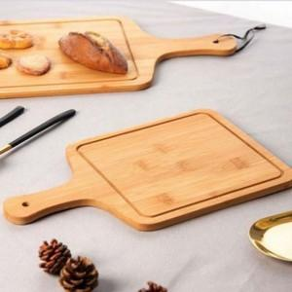

【상세/제작정보】

【인쇄/포장옵션】 | / 포장불가능

【공급단가】 | 수량 | 50~ | 100~ | 150~ | 250~ | 500~
*VAT별도 | 단가 | 6,712원 | 6,658원 | 6,605원 | 6,551원 | 6,497원

【상품 URL】 | https://easy1.co.kr:443/src/goods_detail.php?gdno=23951

